Mobile
Điểm Danh bắt đầu
Thời gian điểm Danh
Thời gian điểm Danh

8:00
17:00

Điểm Danh kết thúc

Nhấp thêm lần nữa hiển thị dialog xác nhận là ' Bạn đã điểm danh dữ liệu sẽ ghi đè? Bạn có đồng ý?
Báo cáo lắp đặt POSM
Nhấp thêm lần nữa hiển thị dialog xác nhận là ' Bạn đã điểm danh dữ liệu sẽ ghi đè? Bạn có đồng ý?

Danh sách cửa hàng thực hiện

Danh sách cửa hàng chưa Submit

1. Trường hợp: Cửa hàng chỉ định => Load thông tin cửa hàng By Code
2. Trường hợp Cửa hàng ngoài chỉ định (Cửa hàng mới) => Cho nhập TEXT (Mã-Tên Cửa HÀng; Số nhà; Tên đường; Quận/Huyện; Phường Xã; Tỉnh/Thành Phố)

Cửa hàng
Ngày 10/12/2018
Cửa hàng: CH001-Đại lý Minh Thành
CH99999

Cửa hàng: CH001-Đại lý Minh Thành
Số nhà
Cửa hàng: CH001-Đại lý Minh Thành
Cửa hàng: CH001-Đại lý Minh Thành
Tên Đường

Ngày 10/12/2018
Quận/ Huyện
Cửa hàng: CH001-Đại lý Minh Thành
Tự lấy theo CH001-Đại Lý Minh Thành

Cửa hàng: CH001-Đại lý Minh Thành
Phường/Xã
Cửa hàng: CH001-Đại lý Minh Thành
Tỉnh/Thành Phố
Cửa hàng: CH001-Đại lý Minh Thành
Kinh độ: 11111111, Vĩ độ: 3333333
Ngày 10/12/2018
Hình ảnh địa chỉ
Tọa độ lấy từ Diveice
Cửa hàng: CH001-Đại lý Minh Thành
Hình ảnh (max 2 tấm)
Camera
Cửa hàng: CH001-Đại lý Minh Thành

Cửa hàng: CH001-Đại lý Minh Thành
Cửa hàng: CH001-Đại lý Minh Thành
Hình ảnh POST
Save data Local Device
Chọn loại POSM

POSM Loại 1

Ảnh 1
Ảnh 2
Ảnh 3

+

Ngày 10/12/2018
Dữ liệu sẽ gửi về trung tâm bạn có đồng ý không?

Cửa hàng: CH001-Đại lý Minh Thành
Cửa hàng: CH001-Đại lý Minh Thành

Cửa hàng: CH001-Đại lý Minh Thành

Cửa hàng: CH001-Đại lý Minh Thành

Ngày 10/12/2018
Cửa hàng: CH001-Đại lý Minh Thành

Cửa hàng: CH001-Đại lý Minh Thành
Cửa hàng: CH001-Đại lý Minh Thành
Luuw
Cửa hàng: CH001-Đại lý Minh Thành

Ngày 10/12/2018
Process in server
Cửa hàng: CH001-Đại lý Minh Thành
CH63123-01/01/2018 3:20:20PM
Cửa hàng: CH001-Đại lý Minh Thành


Cửa hàng: CH001-Đại lý Minh Thành
Cửa hàng: CH001-Đại lý Minh Thành

POSM Loại 2
Ảnh selfie
Gửi

Chụp

Admin_Employee
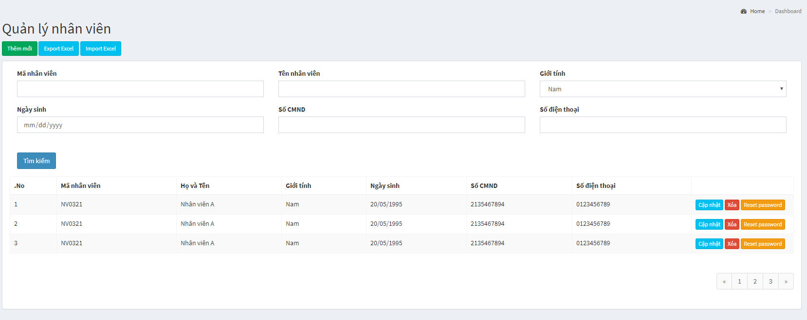

Người quản lý

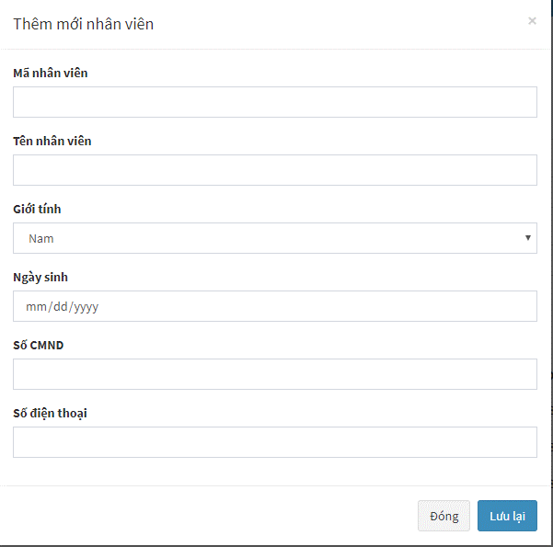
Tên Đăng nhập

Người quản lý

Admin_Store
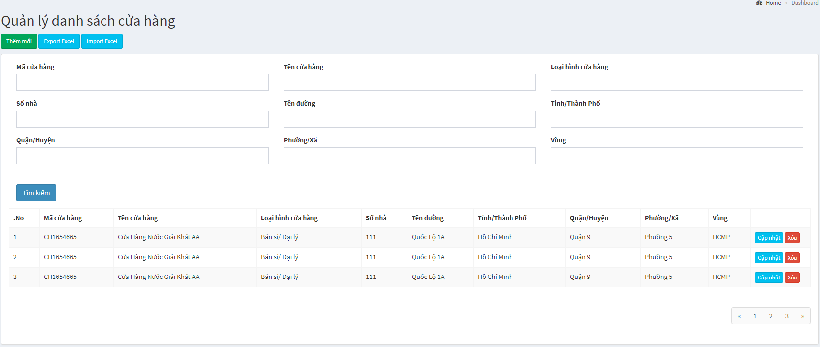

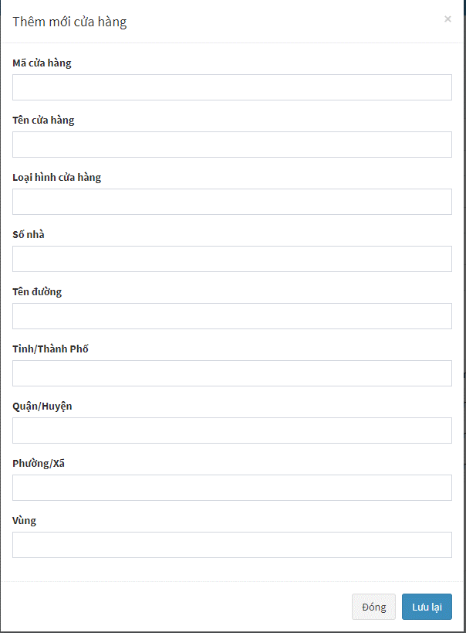

Admin_HinhAnh
Xuất báo cáo
Xuất danh sách cửa hàng : Trạng thái (Đã đi || Chưa đi)

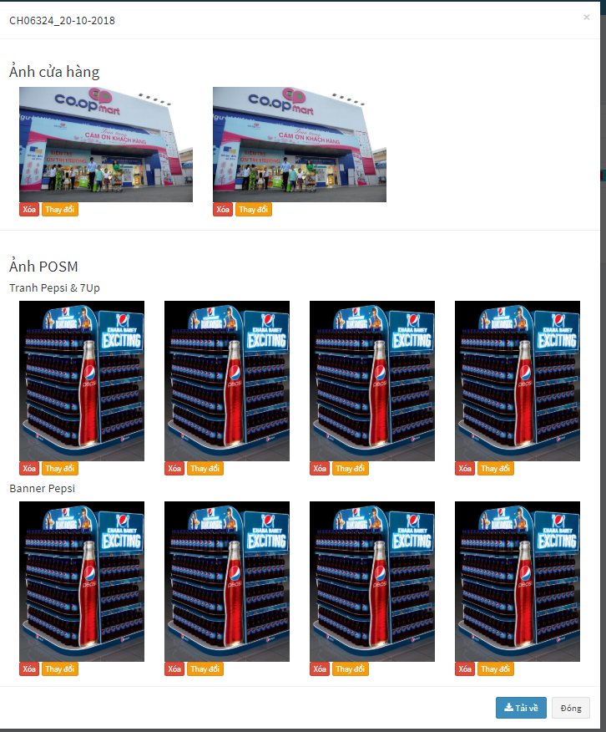
Xuất danh sách cửa hàng
CH06324
 | Ảnh cửa hàng
 |  | hinh1 | hinh 2
Thông tin cửa hàng sbvp cung cấp
Ảnh Chấm công
Trạng thái
Mã cửa hàng
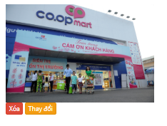
Ảnh chấm công
 |  | hinh cham cong
Không thành công - (StoreStatus = 0)
Thành công - (StoreStatus = 1)
Đang thực hiện - (StoreStatus = 2)
Tên cửa hàng

Loại hình cửa hàng
Tỉnh/Thành
Hình tổng quan
Hình địa chỉ
Hình Chấm công
Anh POSM
 | Tranh Pepsi7up
 |  | …..

Quận/Huyện
Phường/Xã
- 2
Số nhà
400x600

Tên đường

Thông tin cửa hàng Digix cập nhật

Mã cửa hàng
Hình tranh
Pepsi&7Up
Hình tranh
Pepsi&7Up
Hình tranh
Pepsi&7Up
Hình tranh
Pepsi&7Up
Tên cửa hàng
- 1
Loại hình cửa hàng
Tỉnh/Thành

Quận/Huyện

Phường/Xã

Số nhà

Tên đường
Hình ký PXN
Hình PXN đầy đủ
Hình SPVB
Không thành công

Thêm mới

Thông tin cửa hàng
Ảnh cửa hàng
Mã cửa hàng

Tên cửa hàng
Loại hình cửa hàng

Tỉnh/Thành
Hình tổng quan
Hình địa chỉ

Quận/Huyện
Ảnh chấm công

Phường/Xã

Số nhà
Hình Chấm công
Tên đường
Ảnh POSM

2
Tranh Pepsi & 7Up
Thông tin cửa hàng Digix cập nhật
Thêm Ảnh
Mã cửa hàng

Tên cửa hàng
Sticker 7Up
2
Loại hình cửa hàng
Sticker
Hình ký PXN
Hình PXN đầy đủ
Hình SPVB
Thêm Ảnh
Tỉnh/Thành

Quận/Huyện
Sticker Pepsi
2
Phường/Xã

Số nhà
Hình ký PXN
Hình PXN đầy đủ
Hình SPVB
Thêm Ảnh

Tên đường
Banner Pepsi
2

Hình ký PXN
Hình PXN đầy đủ
Hình SPVB
Thêm Ảnh

Banner 7Up Tết
2
Ký PXN
Ảnh SPVB
Hình ký PXN
Hình PXN đầy đủ
Hình SPVB
Thêm Ảnh
PXN đầy đủ

Banner Mirinda
2

Hình ký PXN
Hình PXN đầy đủ
Hình SPVB
Thêm Ảnh
Banner

2
Banner Twister

Hình ký PXN
Hình PXN đầy đủ
Hình SPVB
Thêm Ảnh

Banner Revive
2

Hình ký PXN
Hình PXN đầy đủ
Hình SPVB
Thêm Ảnh

Banner Oolong
2

Hình ký PXN
Hình PXN đầy đủ
Hình SPVB
Thêm Ảnh

Không thành công
Ký PXN
Ảnh SPVB
PXN đầy đủ
Thêm Ảnh

Mobile App
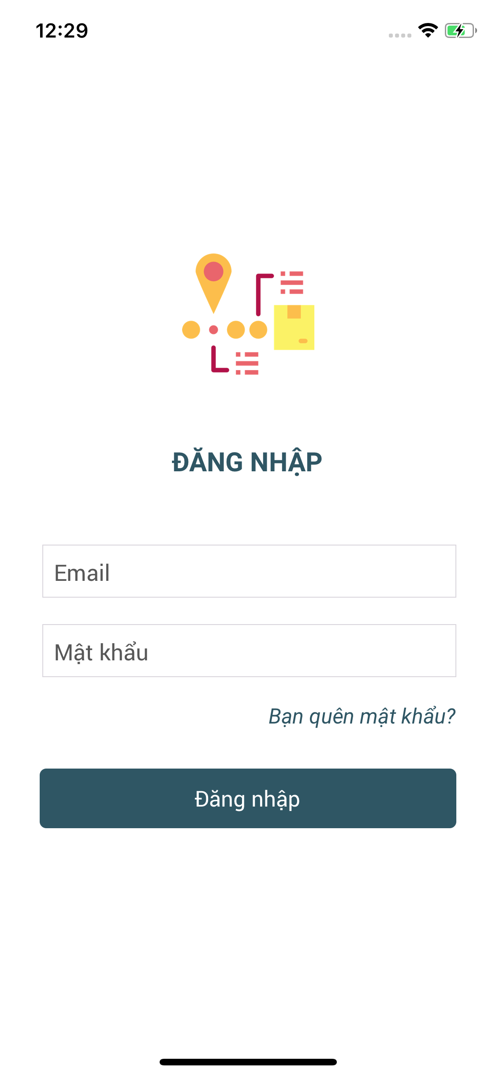

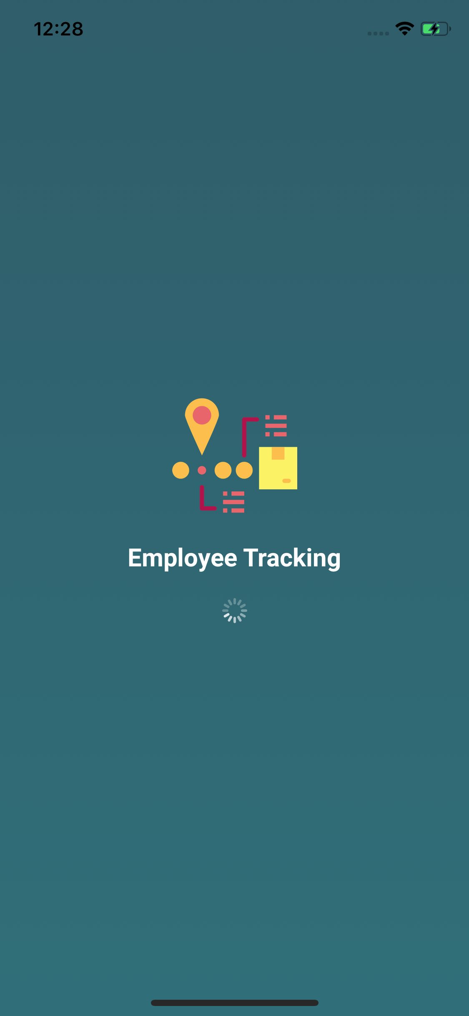

Responsive
- HasError:True/False
- Msg: "data"

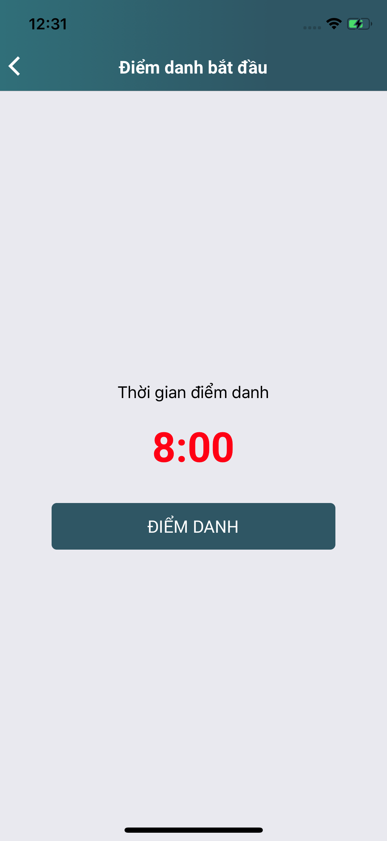
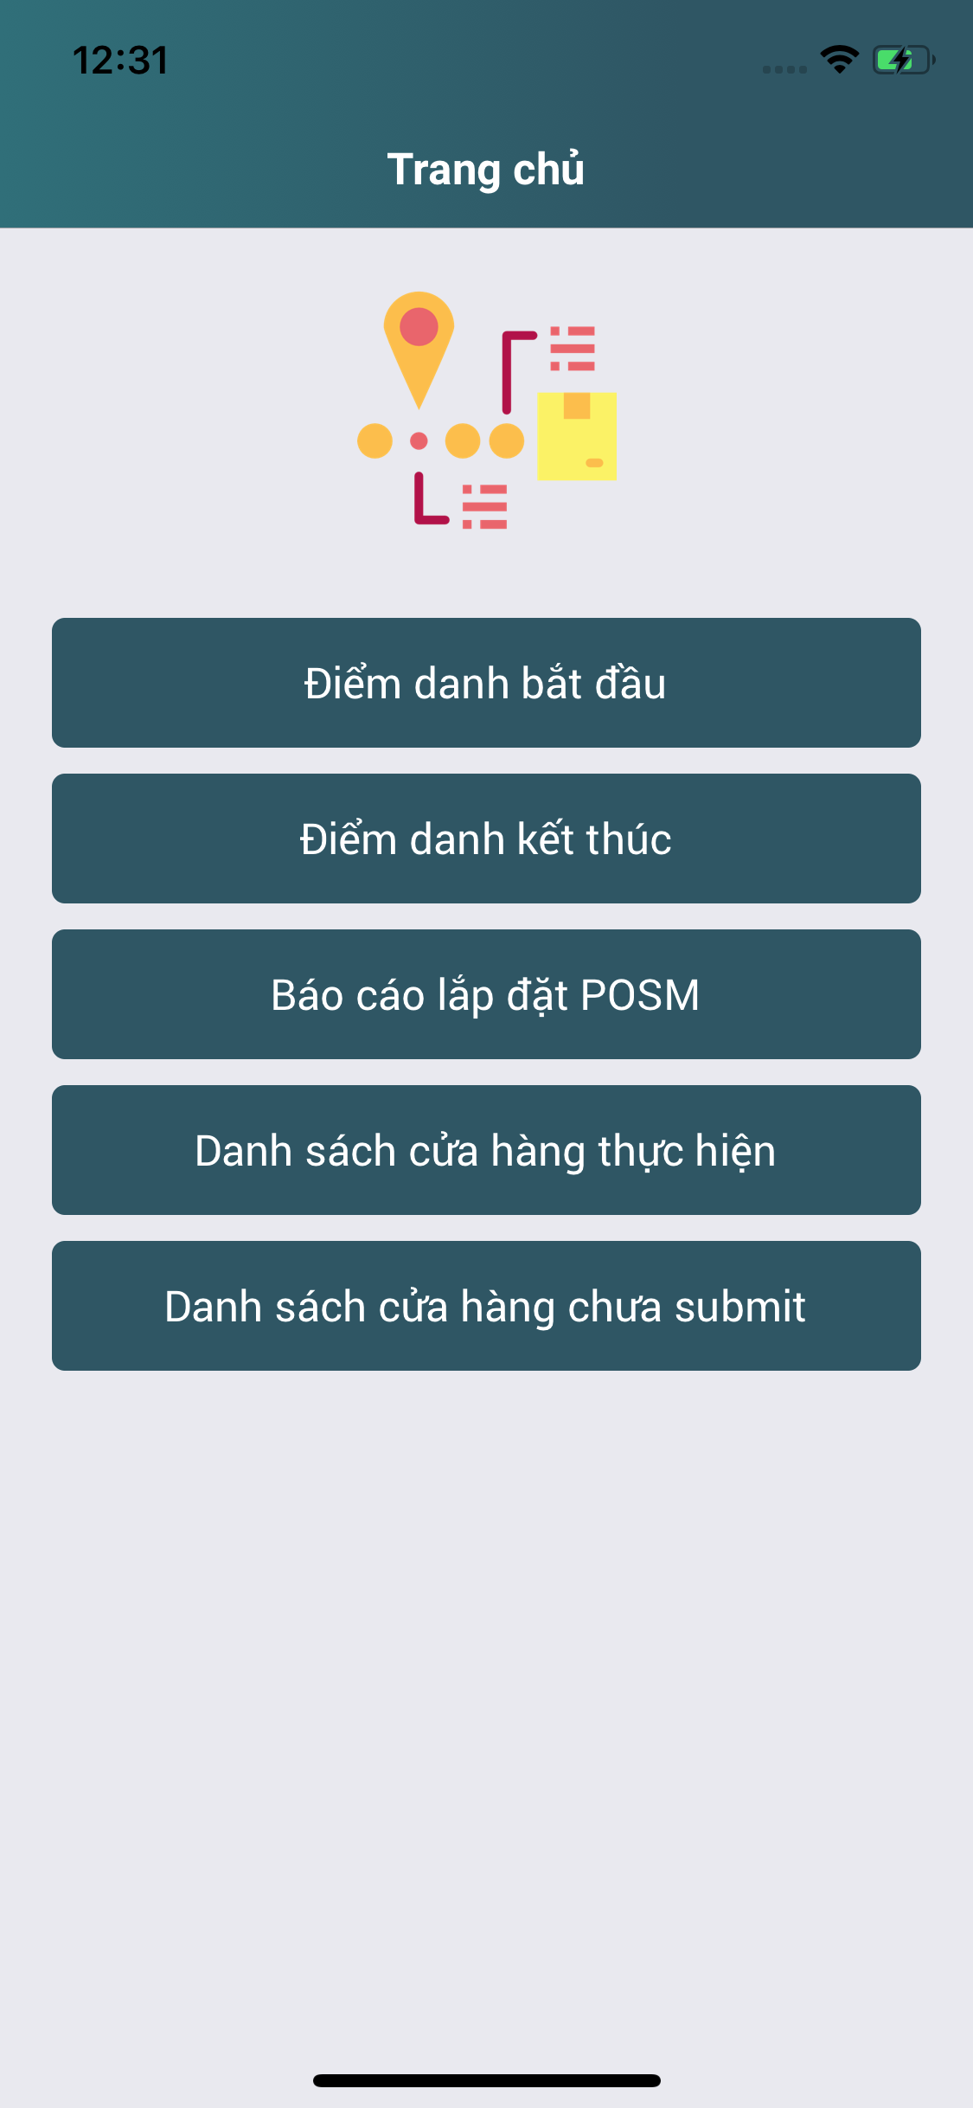
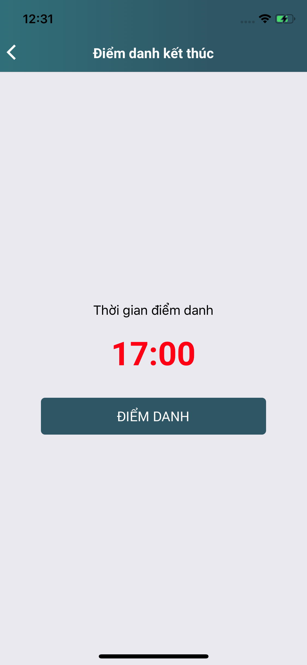

ko thánh

Responsive
- HasError:True/False
- Msg: "data"

Responsive
- HasError:True/False
- Msg: "data"

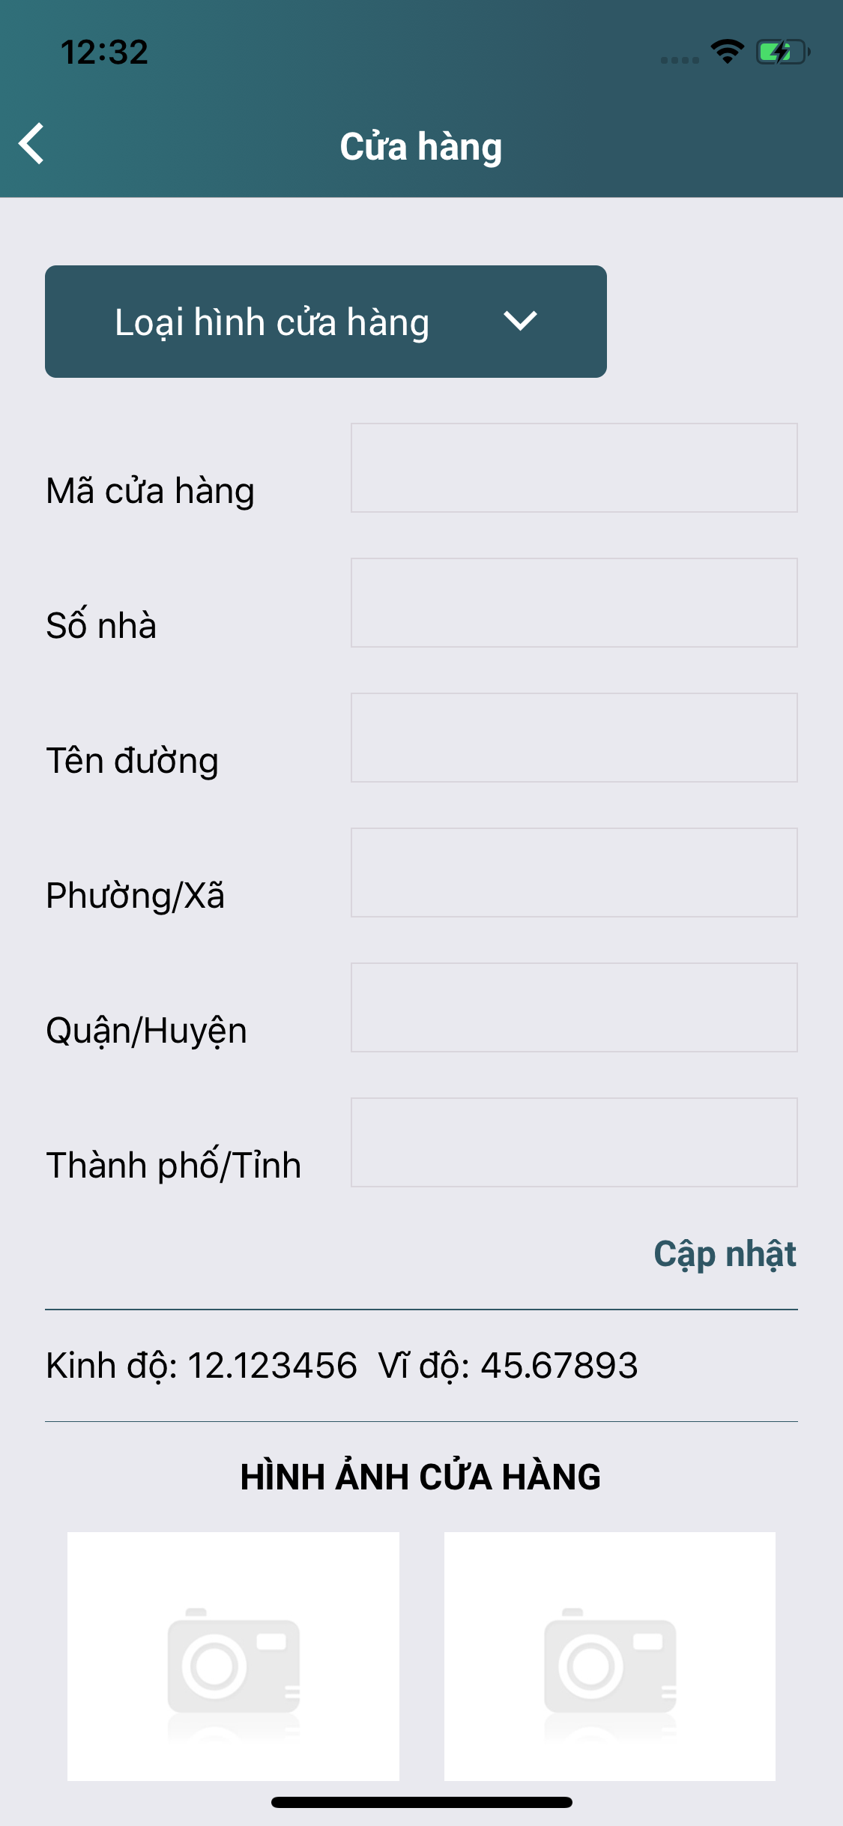

Kết quả báo cáo

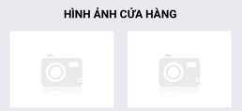
Tranh Pepsi & 7Up
1

Responsive
- HasError:True/False
- Msg: "data"
-Data:[]

Tải dữ liệu lên
Thêm Ảnh

Hình tổng quan
Hình địa chỉ

Thêm tên cửa hàng
1
Sticker 7Up
track.*

Ký PXN
PXN đầy đủ
Ảnh SPVB

Sửa thông tin cửa hàng
Thêm Ảnh

Sửa thông tin cửa hàng

Ghi chú

track.LNG,LAT

Không thành công

Code: DEFAULT - track_detail
Hoàn thành Báo Cáo

Chụp Ảnh Cửa Hàng
Chụp Ảnh POSM

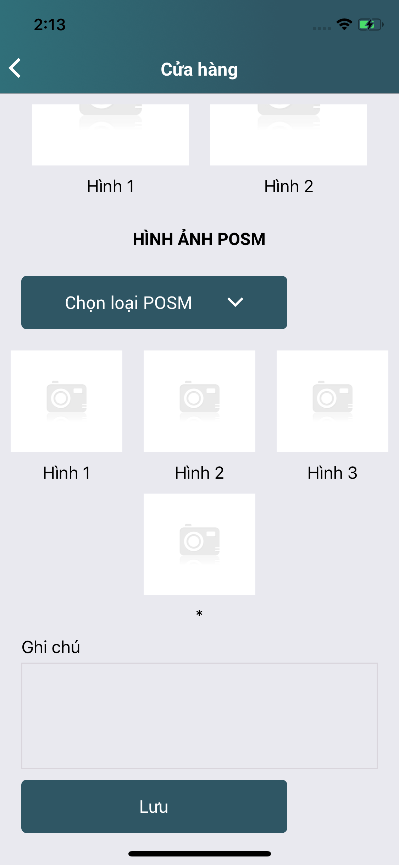

nếu checked

1
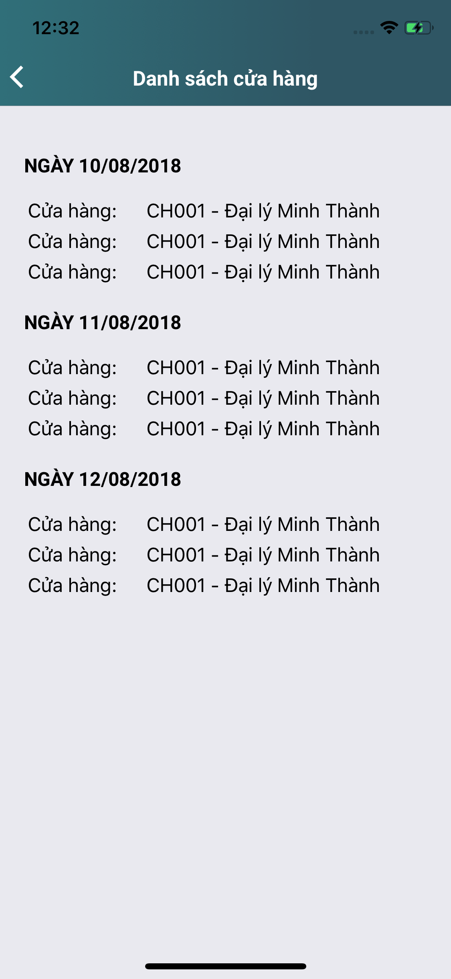
Tranh Pepsi & 7Up

Hình tổng quan
Hình địa chỉ

HÌNH KHÔNG THÀNH CÔNG



Thêm Ảnh

Sticker 7Up
1

Code: *** - track_detail
Thêm ảnh
HÌNH CHẤM CÔNG ĐẦU RA

Ký PXN
Ảnh SPVB
Thêm Ảnh
PXN đầy đủ

1
Banner

Ký PXN
PXN đầy đủ
Ảnh SPVB
Thêm Ảnh

Hiển thị 9 dòng loại POSM

Responsive
- HasError:True/False
- Msg: "data"
- Data:[]

Hoàn thành Báo Cáo

.......

Lưu Báo Cáo

Không thành công

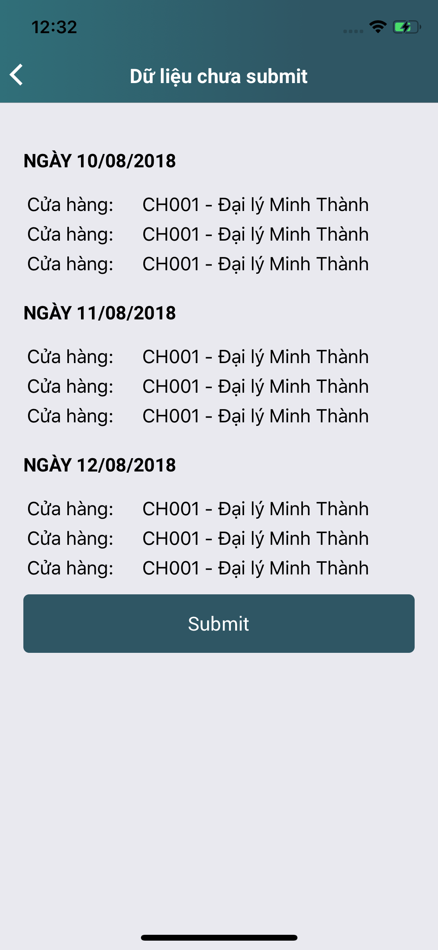

Thêm Ảnh

Responsive
- HasError:True/False
- Msg: "data"

